상품제안서
[독판 제작]탁상용 캘린더(230 × 160mm) | 상품코드: F20522

 |  |  |  |  |  |  | 02-412-0044 | www.easy1.co.kr
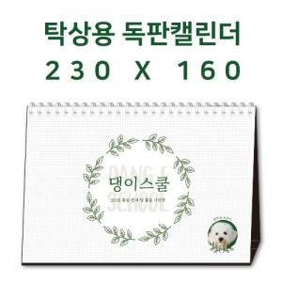

【상세/제작정보】 | ▶삼각대 : 1,000g 합지(기본 : 검정색 레자크지 또는 밍크지) ▶내지 : 200g 아트지 또는 스노우지 / 14매(28P) 기준

【인쇄/포장옵션】 | 금박, 은박, 청·먹박 / 종이봉투(동봉)

【공급단가】 | 수량 | 100~ | 300~ | 500~ | 1,000~ | 3,000~
*VAT별도 | 단가 | 5,400원 | 5,200원 | 5,000원 | 4,800원 | 4,680원

【상품 URL】 | http://www.easy1.co.kr/src/goods_detail.php?gdno=20522

